Muestras por ruta
Ruta 1 |  |  | Ruta 2 |  |  | Ruta- Revisión
Fecha/Hora | Descripción general | Foto | Fecha/Hora | Descripción general | Foto | Fecha/Hora | Descripción general | Foto
05/10/2025 Hora: 7:54 a.m. |  |  | 11/10/2025 Hora: 10:04a.m. | Suelo de color amarilloso grisaseo, con textura arcillosa-limosa, de grano fino, dura, seca, se vuelve plastica al contacto con el agua, presenta raices finas, presenta pequeños fragmentos de roca. | 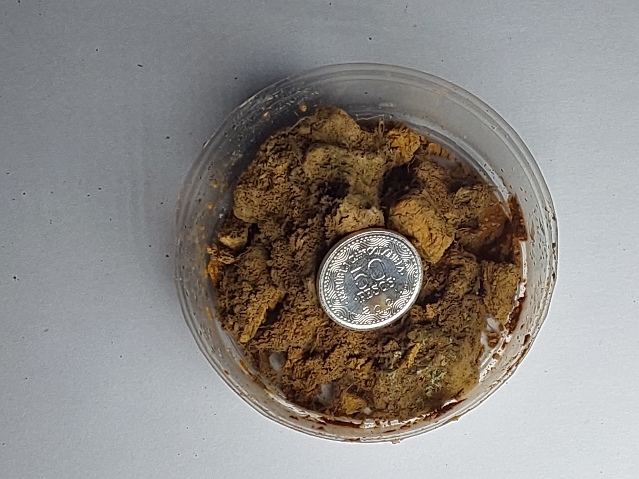 | 12/10/2025 Hora: 9:31a.m.
05/10/2025 Hora: 7:54 a.m. |  |  | 11/10/2025 Hora: 10:04a.m. | Suelo de color naranja amarillento, con textura limosa-arenosa, de grano fino a medio, suelto, ligeramente humeda, se disgrega al contacto con el agua, presenta raices finas, presenta fragmentos de roca entre 10%-30%. | 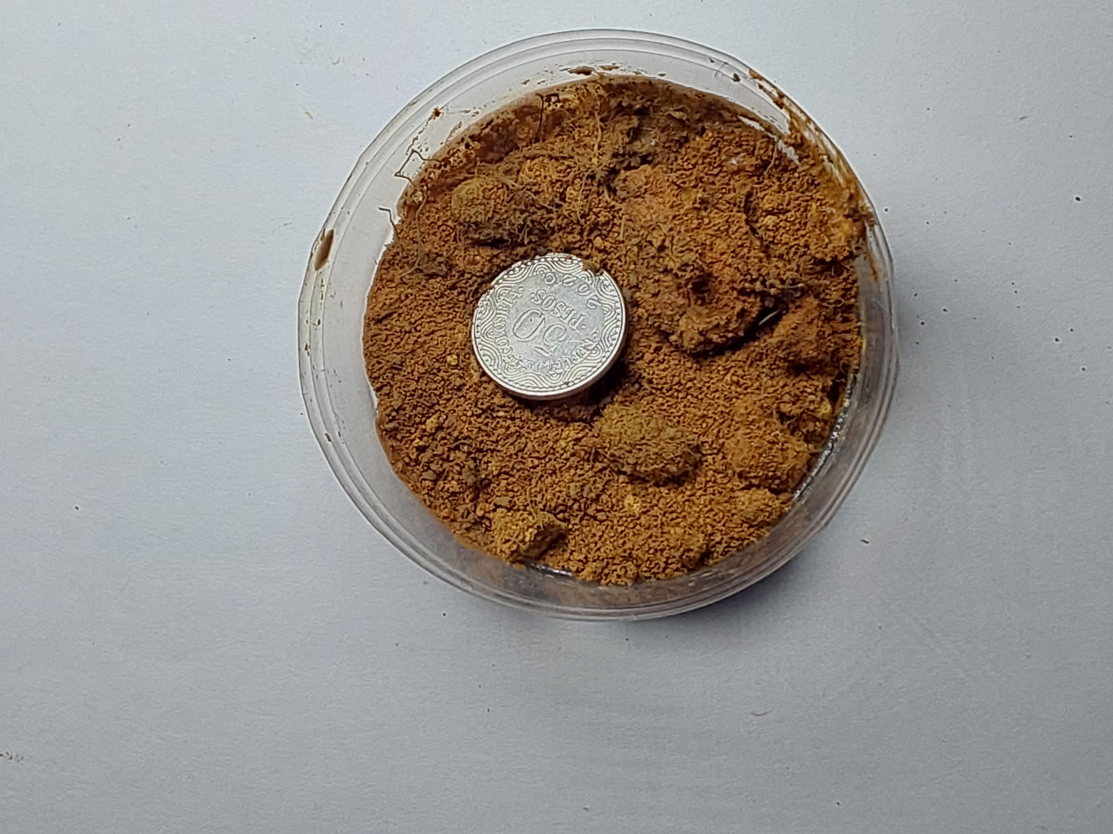 | 12/10/2025 Hora: 9:31a.m.
05/10/2025 Hora: 8:38 a.m. |  |  | 11/10/2025 Hora: 11:19a.m. | Suelo de color gris, con textura arcillosa, de grano fino, blanda, ligeramente humeda, se seca con facilidad, se vuelve pastoso al contacto con el agua, presenta raices finas, no presenta fragmentos de roca. | 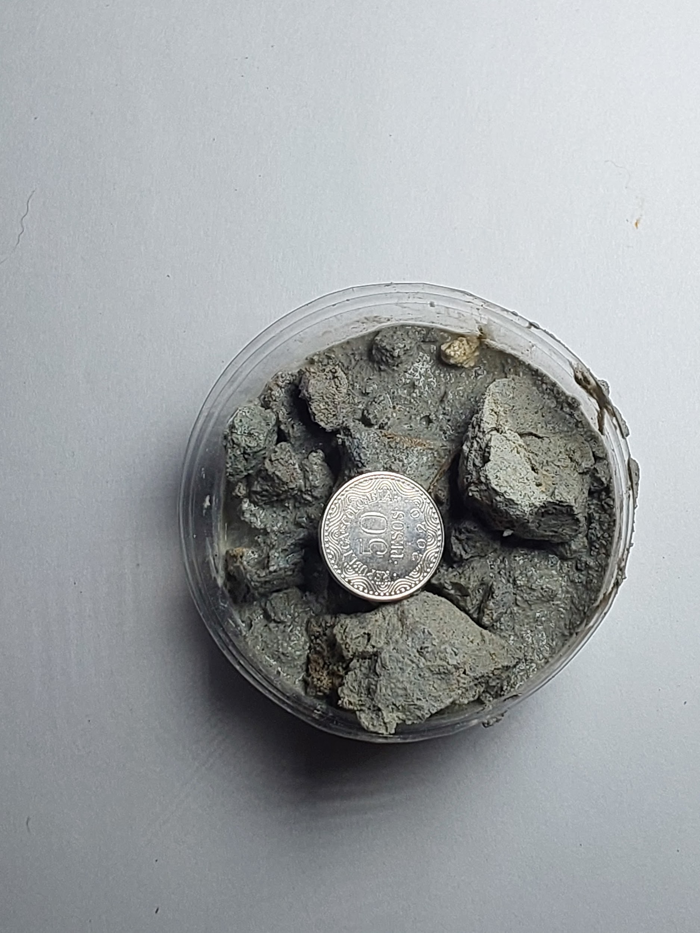 | 12/10/2025 Hora: 10:18a.m. | Suelo de color café, con textura arenosa- arcillosa, de grano medio, granular, blanda, humeda, se vuelve plastica al contacto con el agua, los fragmentos son redondeados y entre 10%-30%. | 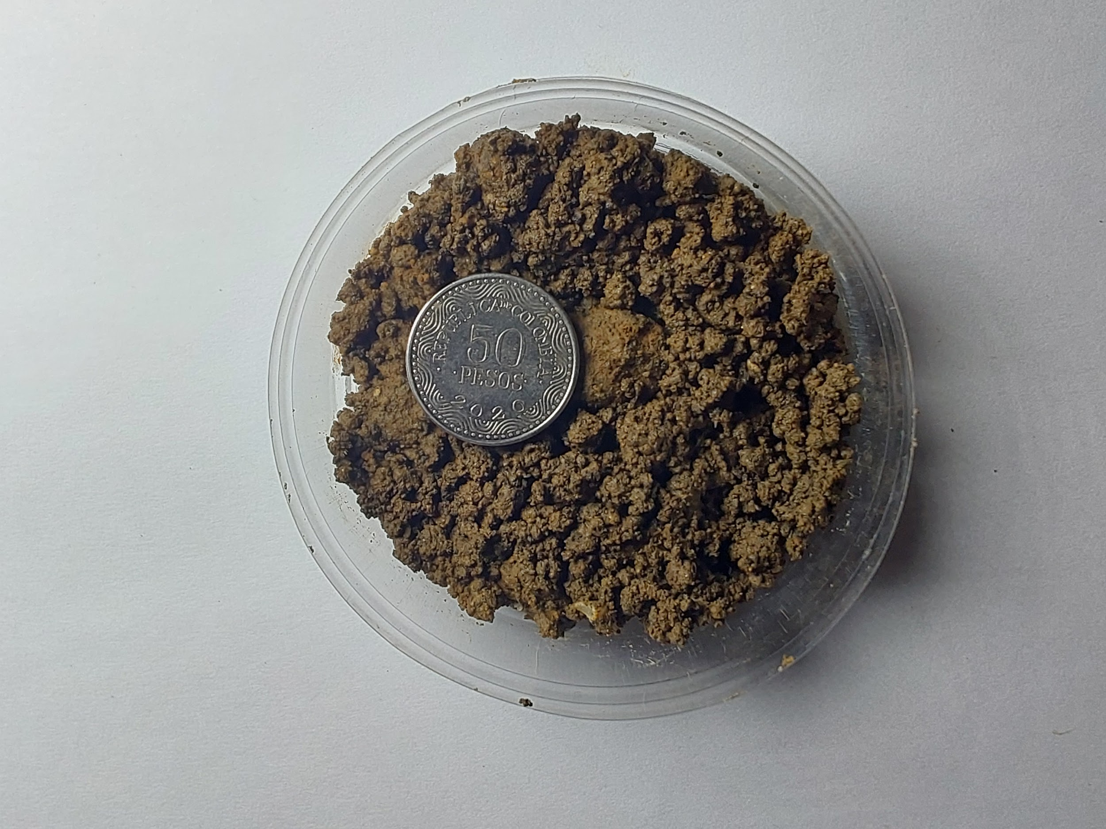
05/10/2025 Hora: 11:23 a.m. |  |  | 11/10/2025 Hora: 11:29a.m. |  |  | 12/10/2025 Hora: 10:18a.m.
05/10/2025 Hora: 11:23 a.m. |  |  | 11/10/2025 Hora: 12:04p.m. | Suelo de color naranja claro, con textura arcillosa, de grano fino, blanda, ligeramente humeda, se vuelve plastica al contacto con el agua, presenta raices finas, no presenta fragmentos de roca. Suelo de color rojo oscuro, con textura arcillosa, de grano fino, blanda, ligeramente humeda, se vuelve plastica al contacto con el agua, presenta raices finas, no presenta fragmentos de roca. | 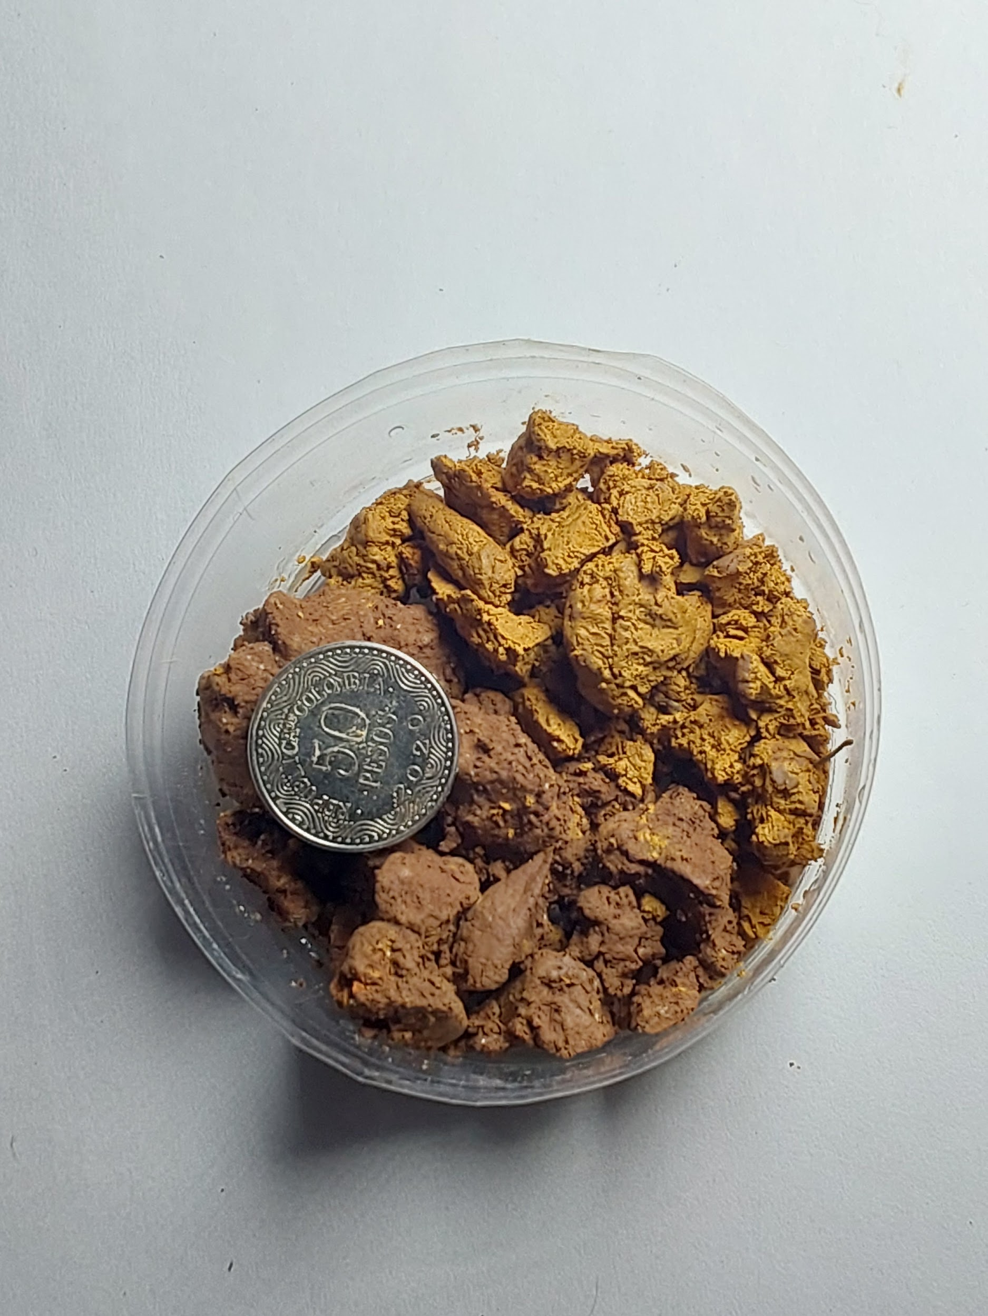 | 12/10/2025 Hora: 11:49a.m. | Suelo de color naranja, con textura arenosa- limosa, de grano medio, granular, suelta, ligeramente humeda, se disgraga al contacto con el agua, presenta raices finas, los fragmentos son angulares y mayores al 30%. | 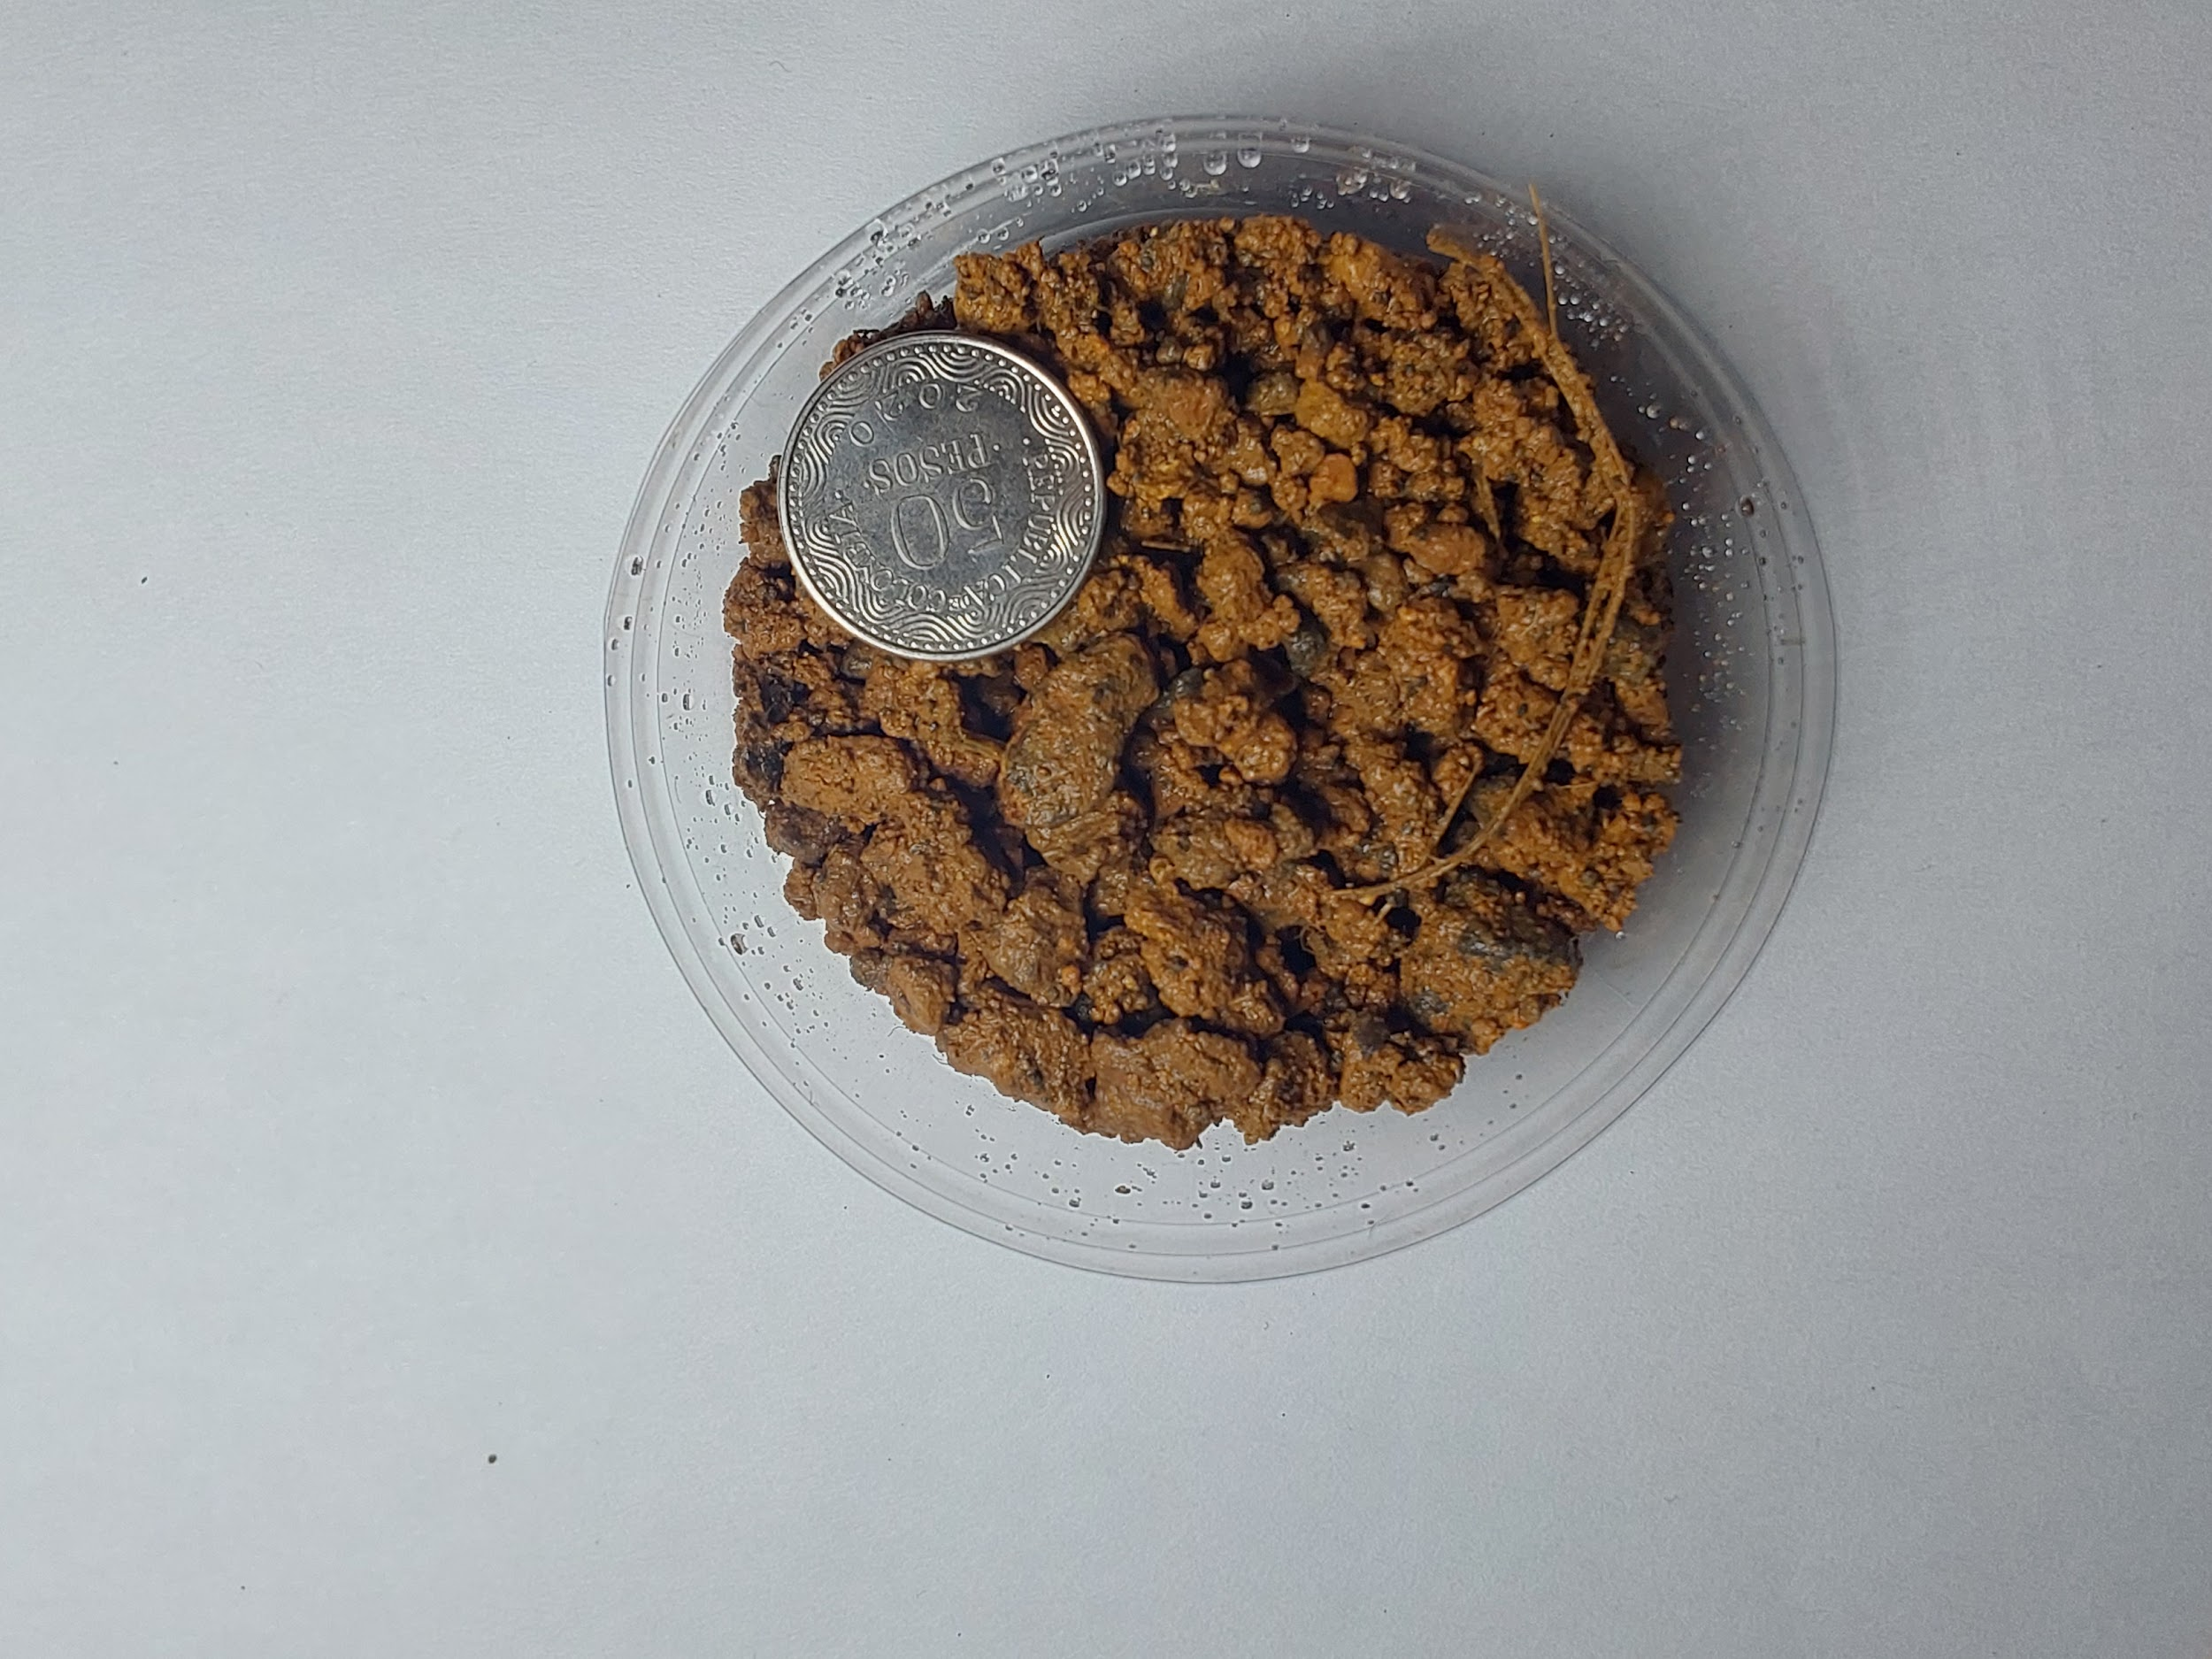
05/10/2025 Hora: 12:24 p.m. |  |  | 11/10/2025 Hora: 12:28p.m. |  |  | 12/10/2025 Hora: 11:49a.m.
05/10/2025 Hora: 12:24 p.m. | Suelo de color café amarilloso, con textura limosa-arcillosa, de grano fino, dura, seca, se vuelve plasticas al contacto con el agua, presenta raices finas, presenta fragmentos de roca de grano fino a medio. | 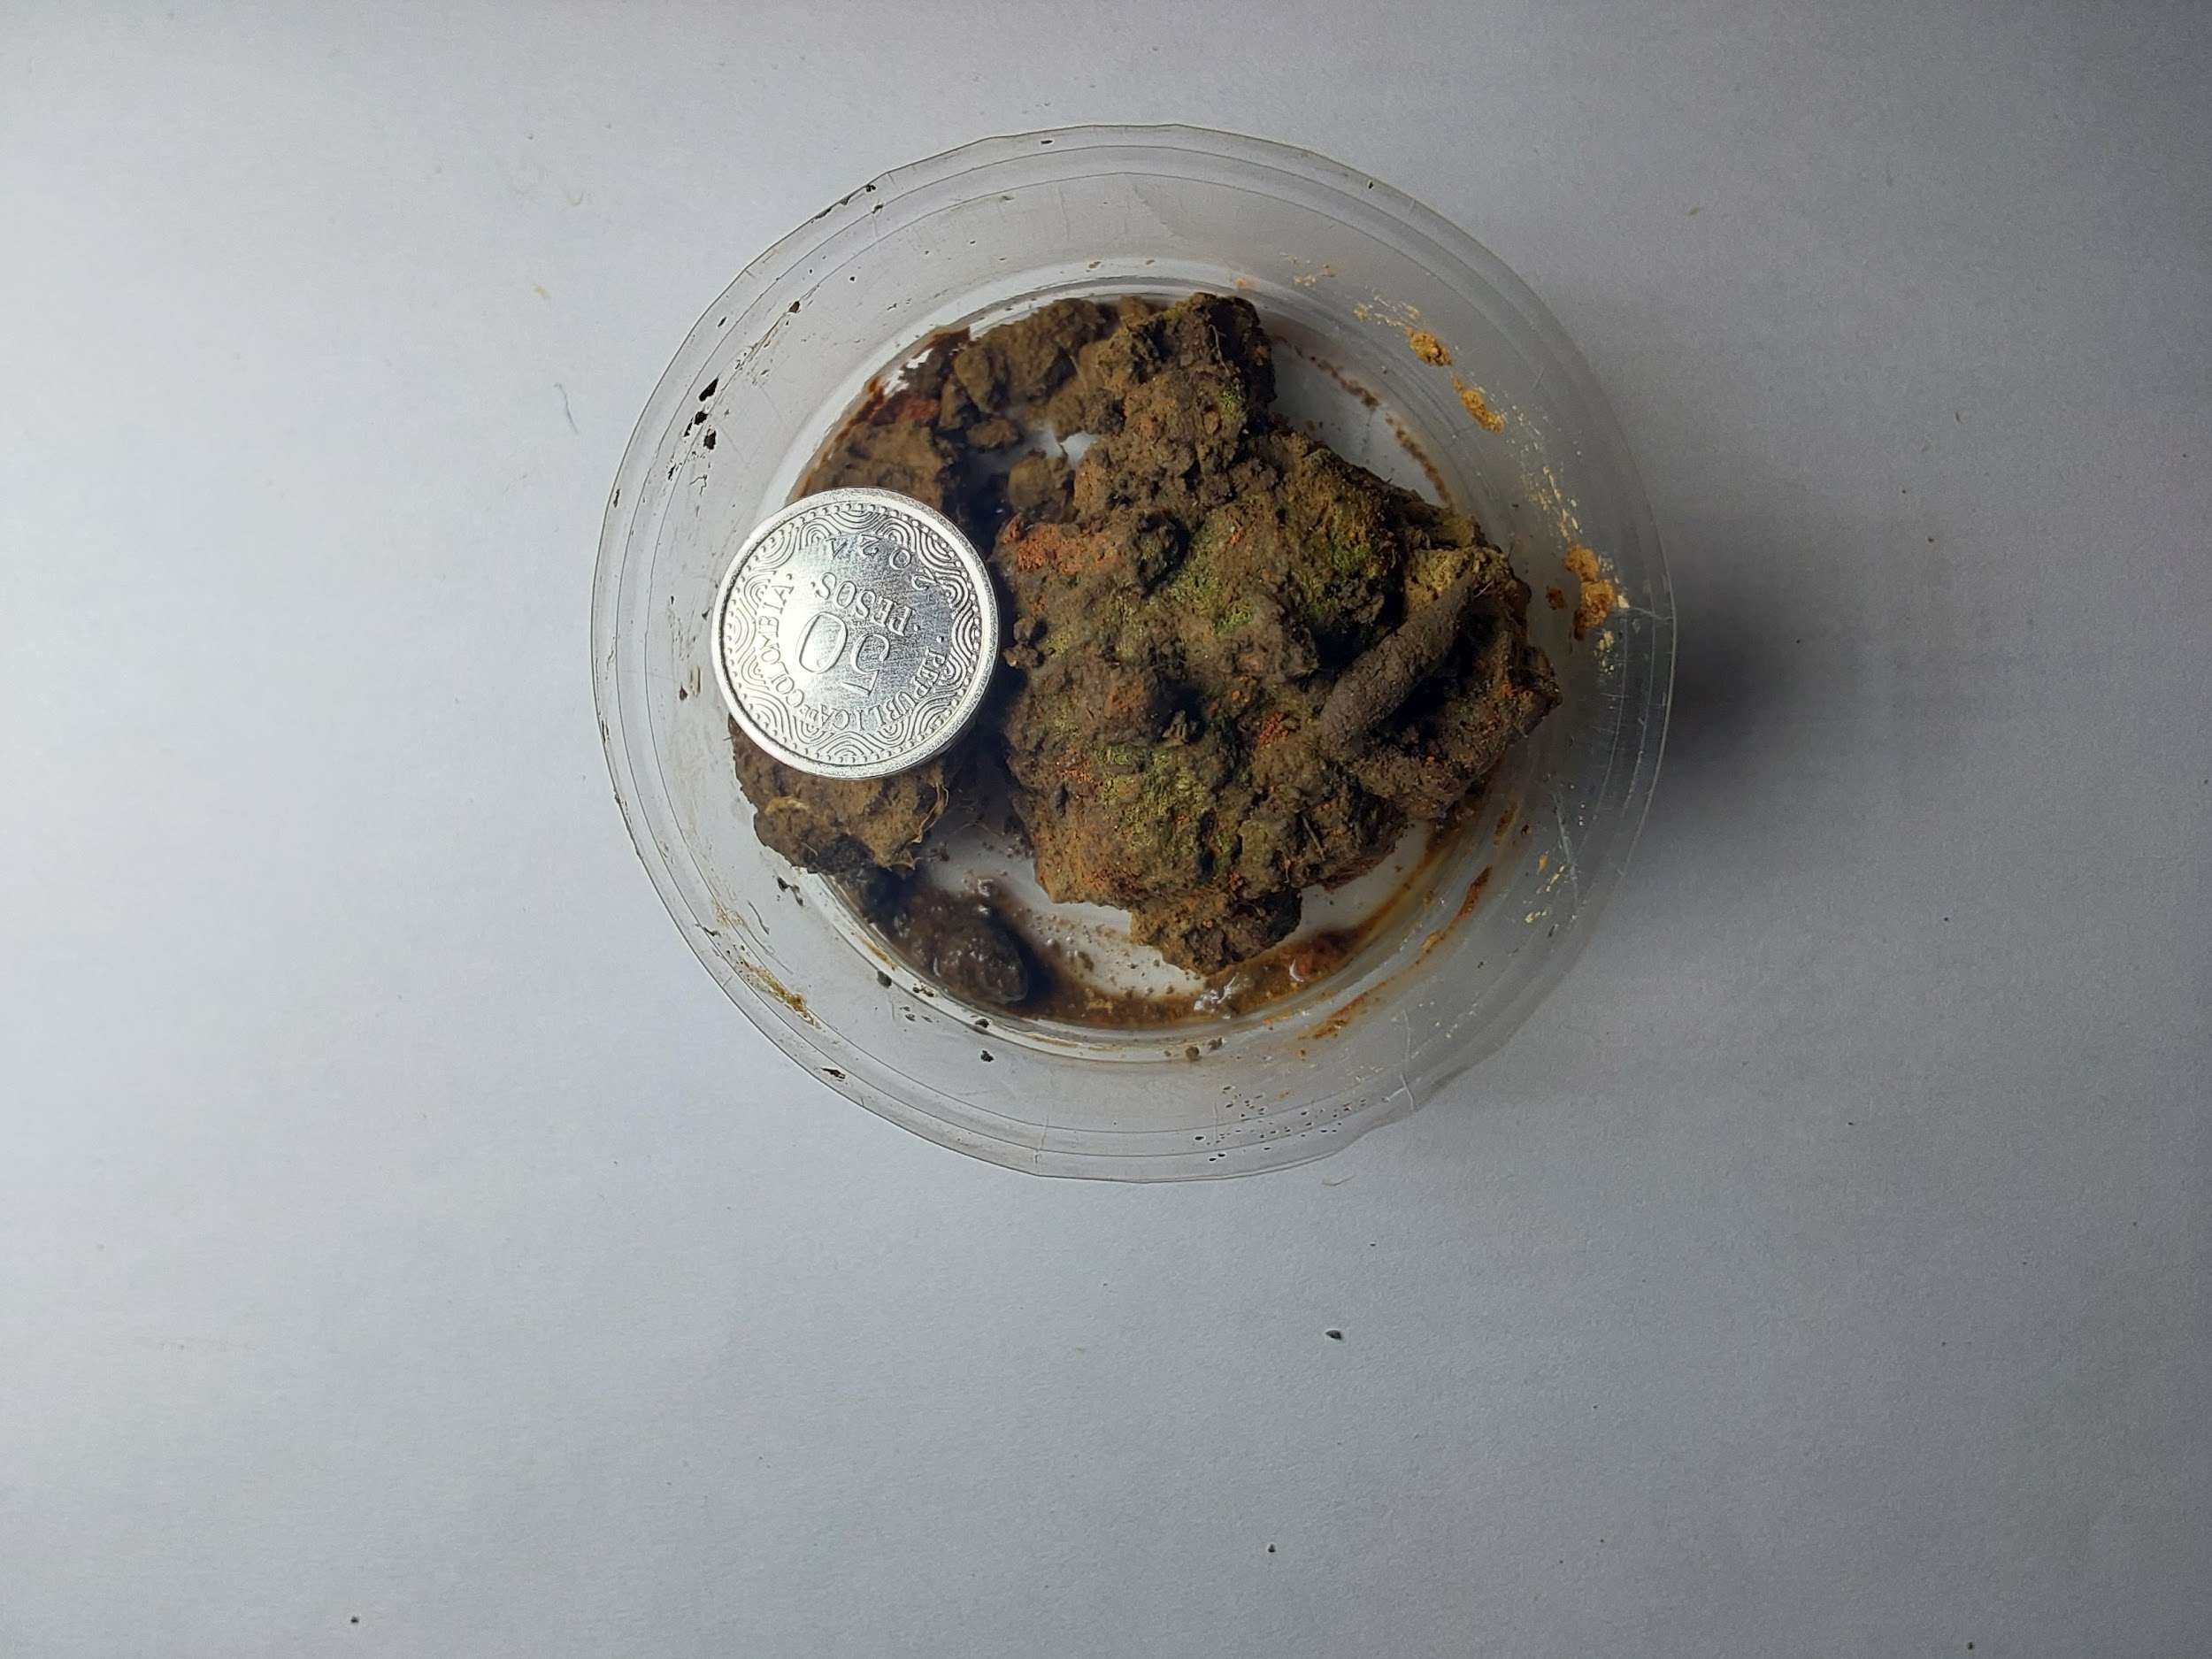 | 11/10/2025 Hora: 12:50p.m. | Suelo de color rojo intenso, con textura arcillosa, de grano fino, blanda, humeda, se vuelve plasticas al contacto con el agua, presenta raices finas, no presenta fragmentos de roca. | 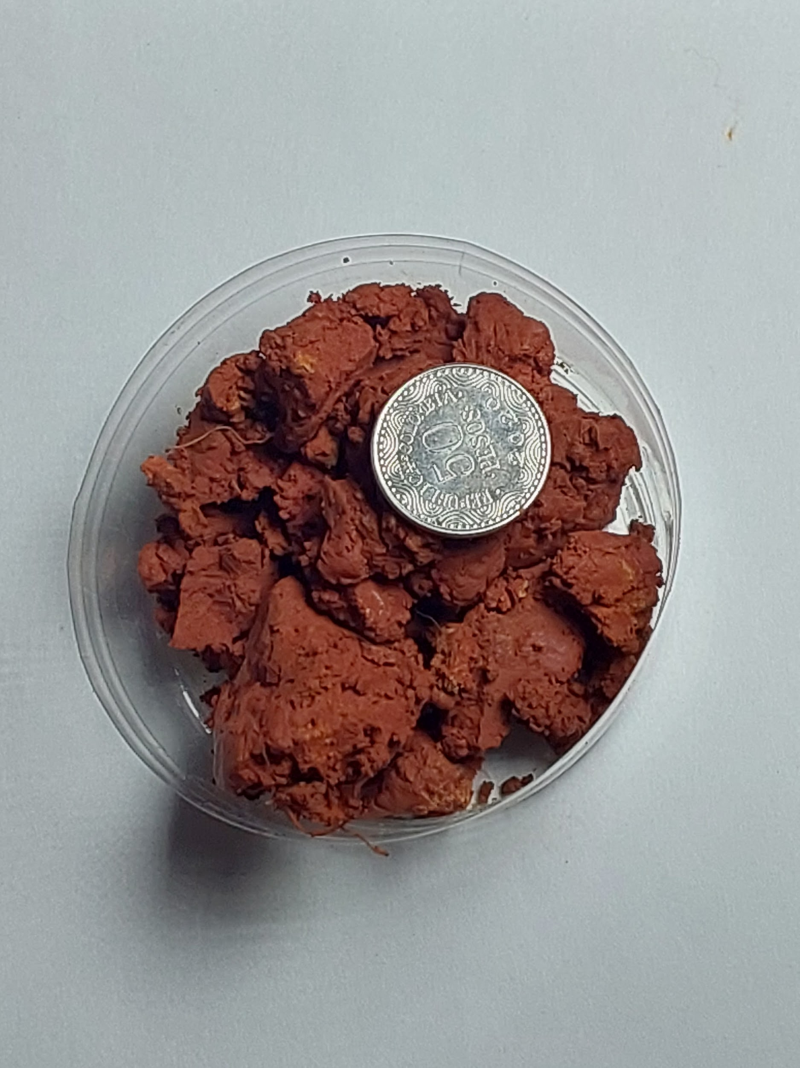
05/10/2025 Hora: 12:24 p.m. | Suelo de color rojizo, con textura limosa-arenosa, de grano fino a medio, duro, ligeramente humeda, se vuelve plastico al contacto con el agua, presenta fragmentos de roca menores al 10%. | 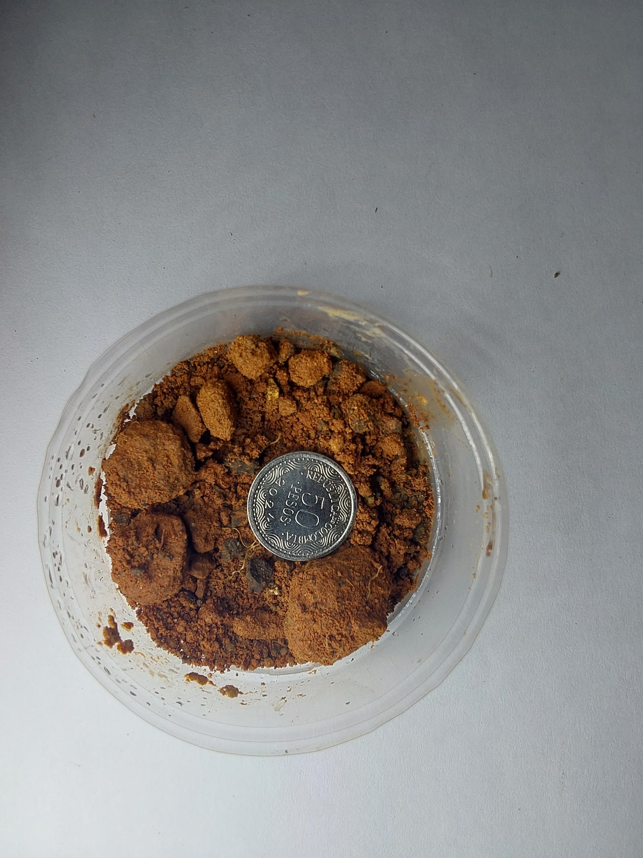 | 11/10/2025 Hora: 1:47p.m.
05/10/2025 Hora: 12:24 p.m. |  |  | 11/10/2025 Hora: 2:01p.m.
05/10/2025 Hora: 12:24 p.m. |  |  | 11/10/2025 Hora: 2:01p.m.
05/10/2025 Hora: 1:23 p.m. | Suelo de color beige, con textura limosa- arenosa, de grano fino, blanda, ligeramente humeda, se vuelve plastica al contacto con el agua. | 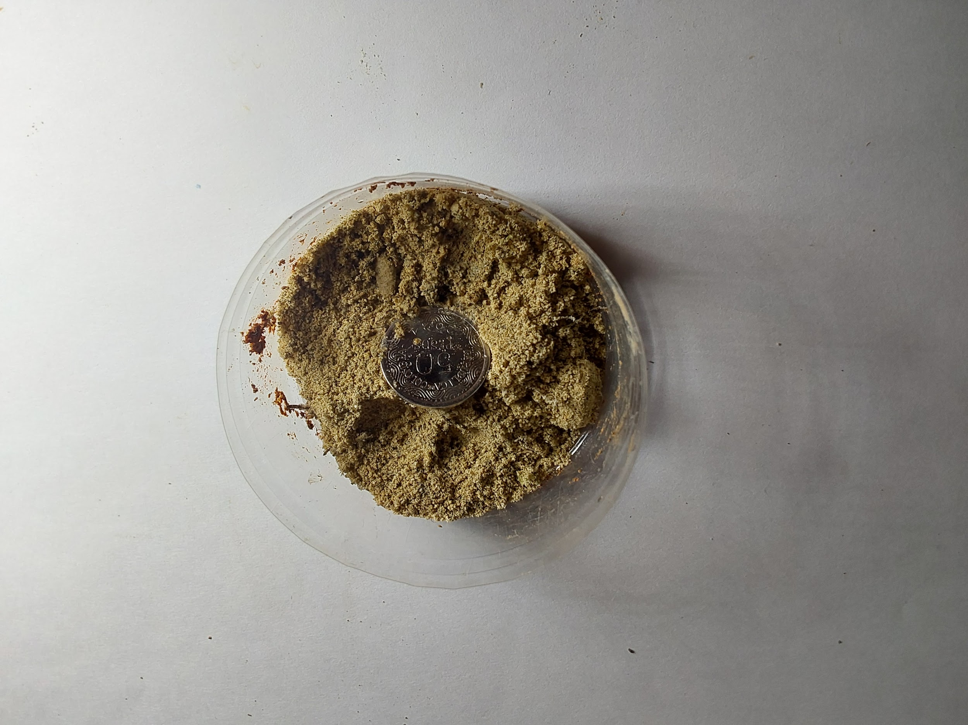 | 11/10/2025 Hora: 2:01p.m.
05/10/2025 Hora: 1:37 p.m.
05/10/2025 Hora: 2:29 p.m.
05/10/2025 Hora: 2:29 p.m.
05/10/2025 Hora: 4:03 p.m.
05/10/2025 Hora: 4:03 p.m.
05/10/2025 Hora: 5:30 p.m.

Descripción de suelo
Color (húmedo y seco): según carta Munsell o descripción cualitativa (pardo rojizo, gris amarillento, etc.) Textura (método al tacto): arenosa / limosa / arcillosa / franca / franco-arenosa / franco-arcillosa Granulometría visual: fina / media / gruesa (indicar dominante) Estructura: granular, masiva, en bloques, prismática, laminar Consistencia: suelta / friable / firme / muy firme / plástica / pegajosa Humedad aparente: seca / ligeramente húmeda / húmeda / saturada Compactación aparente: suelta / media / densa Reacción al agua: se disgrega / mantiene forma / se vuelve plástica / se vuelve pastosa | Clasificación tentativa en campo (opcional) Clasificación USCS visual: (CL, ML, SC, SM, GC, GP, etc.) Tipo general: suelo fino / grueso / mezcla / orgánico / relleno

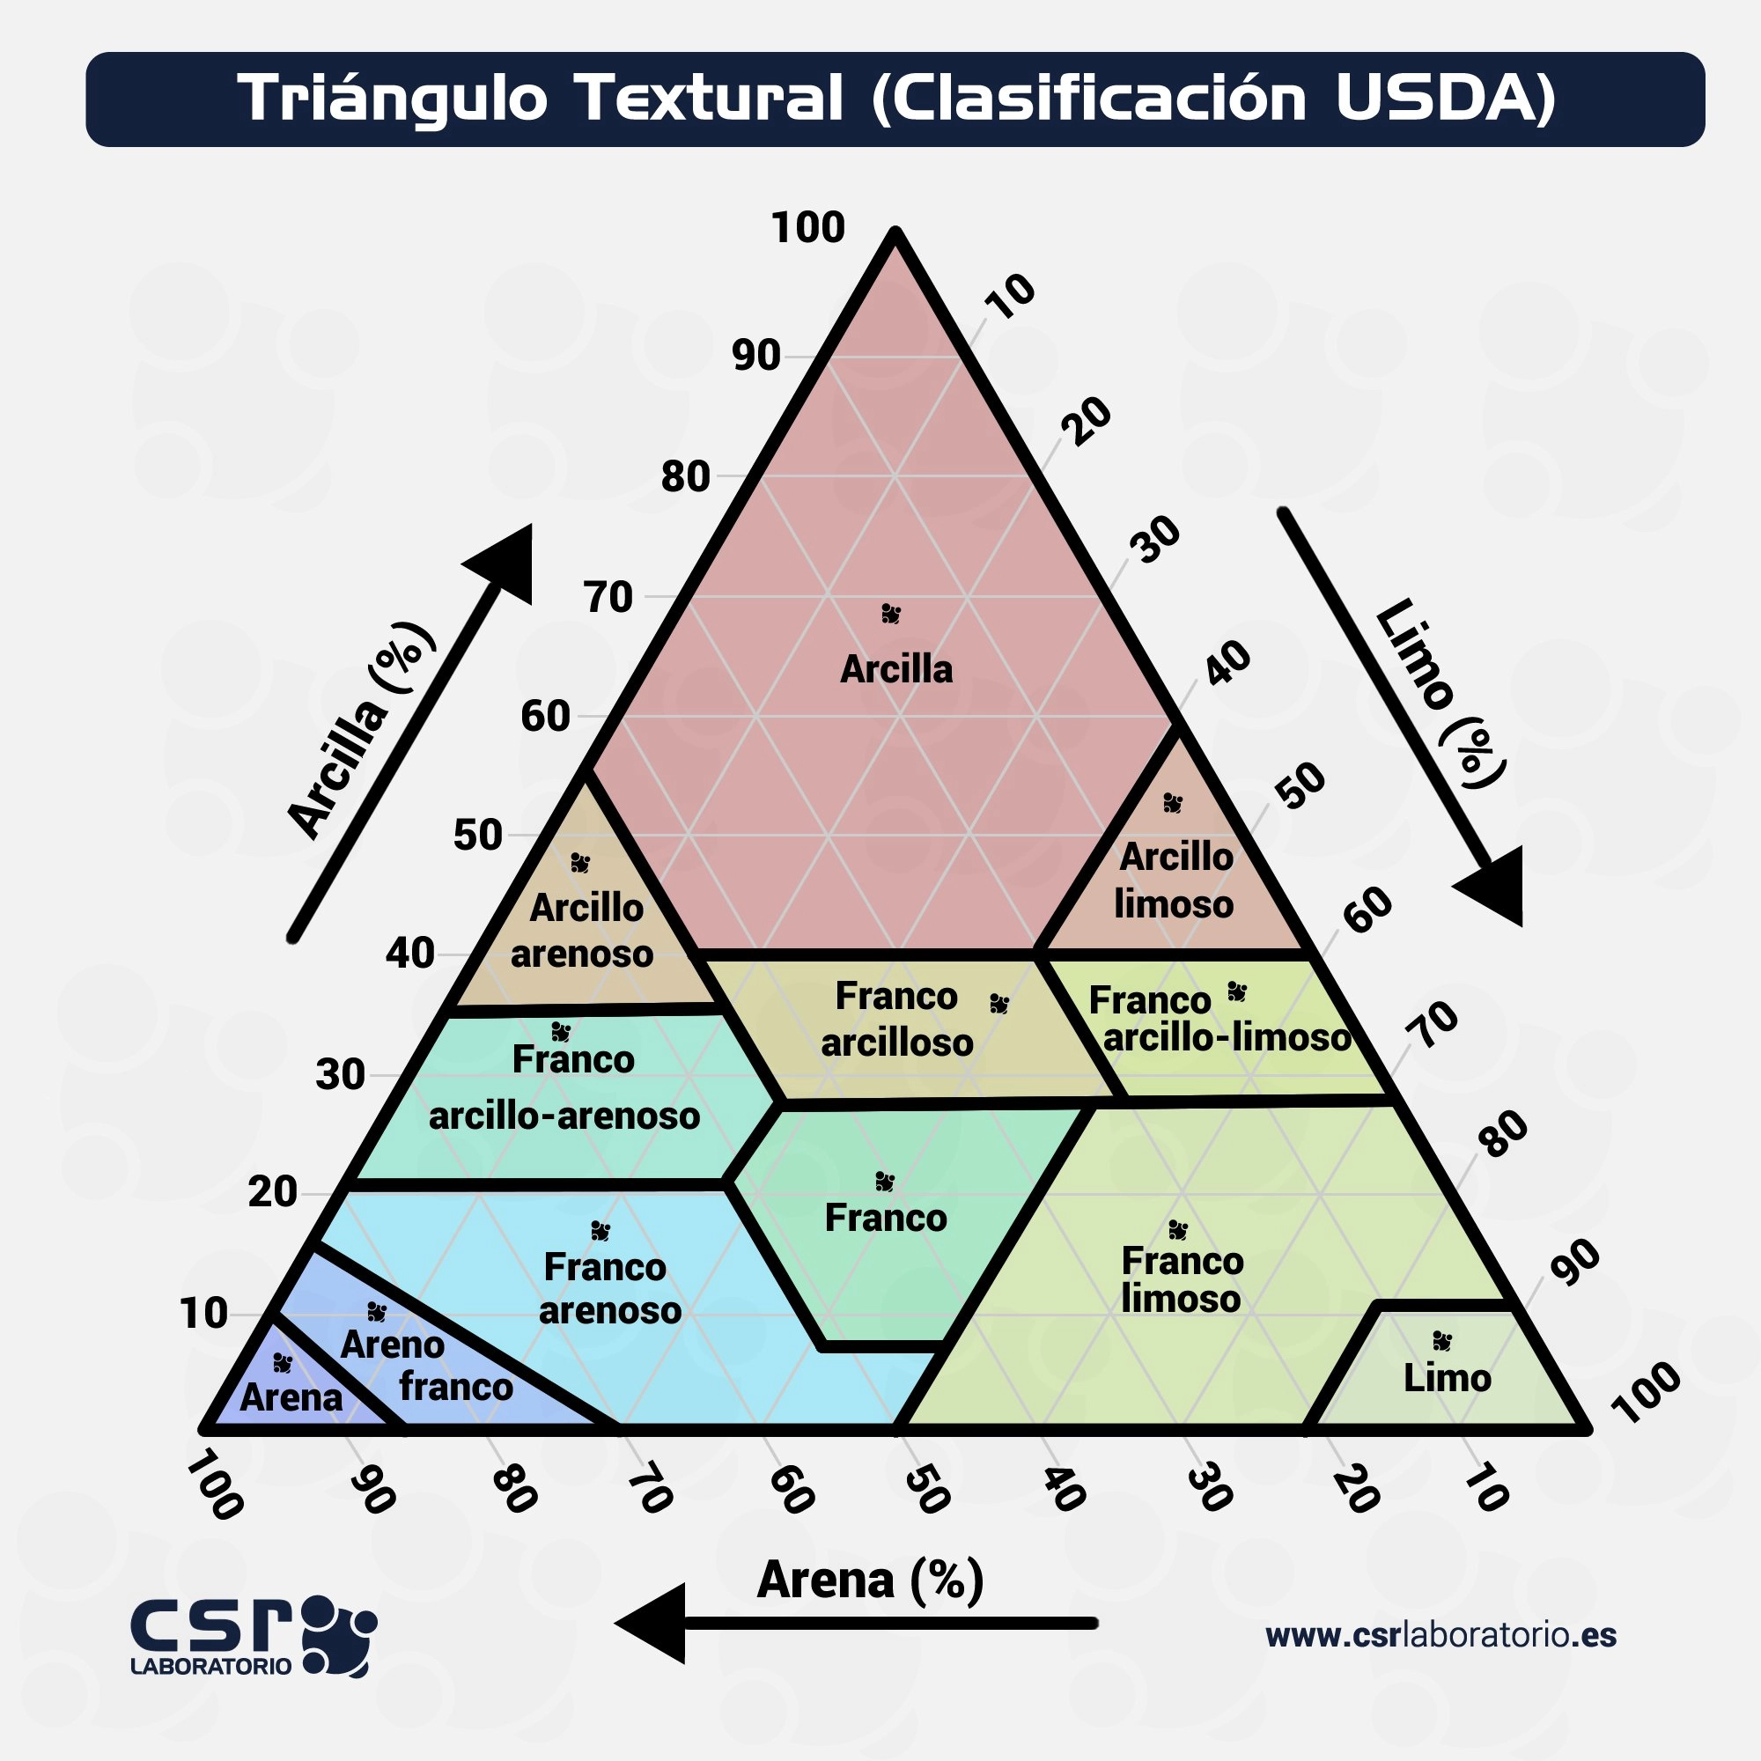

Materia orgánica: abundante / moderada / escasa / ausente Raíces: finas / medianas / gruesas / ausentes Fragmentos gruesos (gravas, cantos, bloques): Tipo: angular / subangular / redondeado Porcentaje estimado: <10% / 10-30% / >30% Concreciones o nódulos: hierro, manganeso, carbonato, otros Olor: neutro / orgánico / sulfuroso / ferroso

